Sheet1
Valuation Research Tools
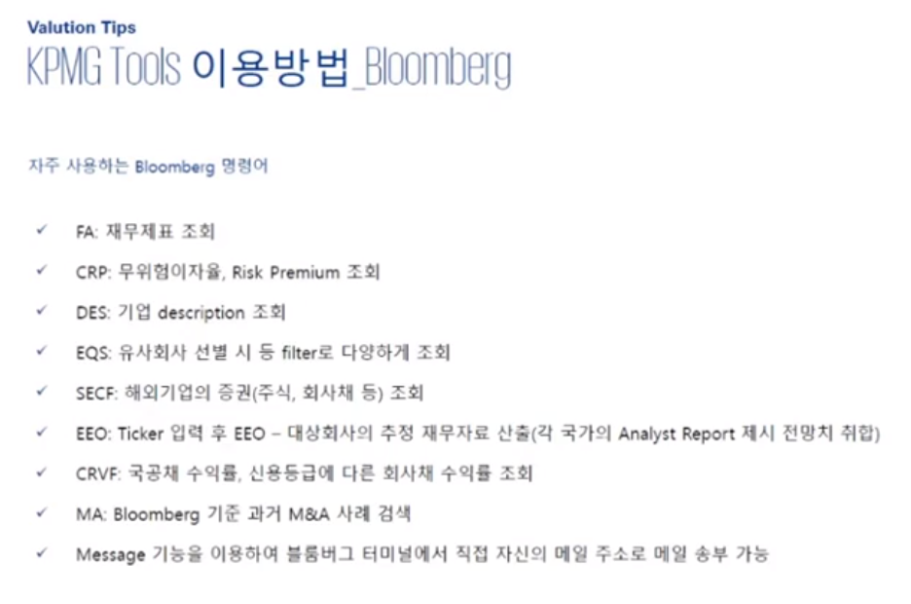
Bloomberg

1. Beta 조회

 | > 기업명 입력
 | > 그 상태에서 Beta 입력
 | > 일반적으로는 2년 Weekly, 5년 weekly

2. 할인율 산출하기(ke)

3. Kd
 | > Kofiabond (www.kofiabond.or.kr)
 | > 신용등급을 반영한 채권수익률
 | > 시가평가 >> 채권시가평가기준수익률 >> 민평평균(4개의 신평사 평균)
 | > 회사채 무보증 공모사채 5년물 (주로 거래량이 활발하다고 판단되는 5년만기 사용)

 | > 신용등급 - Kisline

4. 자주 사용하는 명령어
 | > CRVF : 해외 채권수익률

EIU

Merger Market
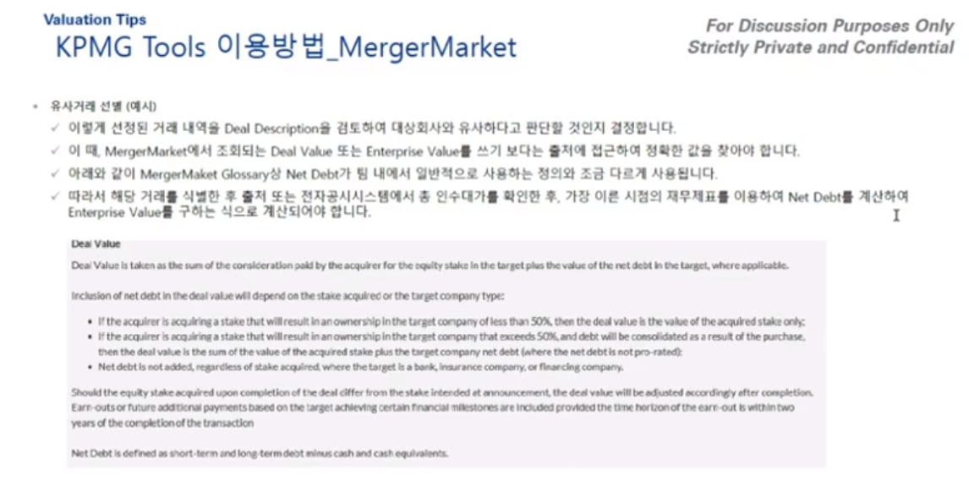

Kisvalue

Factiva

외국 비상장사 조회

FnGuide

